Estadísticas
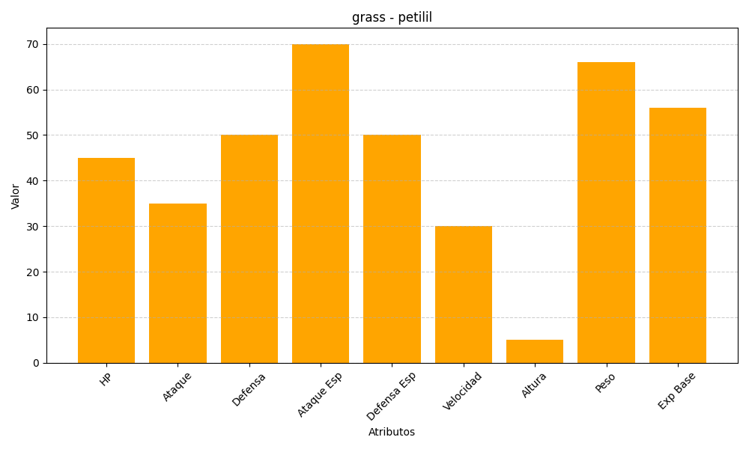
ID | Nombre | Tipo | HP | Ataque | Defensa | Ataque Especial | Defensa Especial | Velocidad | Altura | Peso | Experiencia Base
548 | petilil | grass | 45 | 35 | 50 | 70 | 50 | 30 | 5 | 66 | 56

